Formato Bitácora
 |  |  |  |  |  |  |  |  |  |  |  |  |  | Versión: 03
 |  |  |  |  |  |  |  |  |  |  |  |  |  | Código: GFPI-F-147
Proceso Gestión de Formación Profesional Integral
Formato Bitácora seguimiento Etapa productiva
REGIONAL DISTRITO CAPITAL
Centro de electricidad, electrónica y telecomunicaciones
BITÁCORA DE SEGUIMIENTO ETAPA PRODUCTIVA

Nombre de la empresa donde está realizando la etapa productiva |  |  |  |  |  | NIT |  | BITACORA N° |  |  | Período
Newsol Consulting S.A. S |  |  |  |  |  | 900.606.291-3 |  | 3 |  |  | 22/11/2023 A 7/12/2023

Nombre del jefe inmediato/Responsable |  |  |  |  | Teléfono de contacto |  |  |  | Correo electrónico
Angelica Lucia Rojas Gómez |  |  |  |  | 3002132878 |  |  |  | Angelica.rojas@newsol.com.co

Seleccione con una "X" el tipo de modalidad de etapa productiva
CONTRATO DE APRENDIZAJE | VÍNCULO LABORAL O CONTRACTUAL | X | PROYECTO PRODUCTIVO |  | APOYO A UNA UNIDAD PRODUCTIVA FAMILIAR |  | APOYO A INSTITUCIÓN ESTATAL NACIONAL,TERRITORIAL, O A UNA ONG, O A ENTIDAD SIN ANIMO DE LUCRO |  |  | MONITORIA |  |  | PASANTIA

Nombre del aprendiz |  |  |  | Documento Id. |  |  | Teléfono de contacto |  |  |  | Correo electrónico institucional
Harold Yulian Sanchez Alcantar |  |  |  | 1233496433 |  |  | 3118047047 |  |  |  | hysanchez334@sena.edu.co

Número de ficha |  |  |  |  | Programa de formación
2671339 |  |  |  |  | Técnico en programación de software

DESCRIPCIÓN DE LA ACTIVIDAD (Ingrese cuantas filas sean necesarias) |  |  |  |  | FECHA INICIO | FECHA FIN | EVIDENCIA DE CUMPLIMIENTO |  |  |  |  | OBSERVACIONES, INASISTENCIAS Y/O DIFICULTADES PRESENTADAS
Capacitación [Como funciona internet]: En esta capacitación vimos como funciona internet de una manera más detallada y se realiza un manual para interiorizar la información. |  |  |  |  | 22-Nov-23 | 30-Nov-23 | 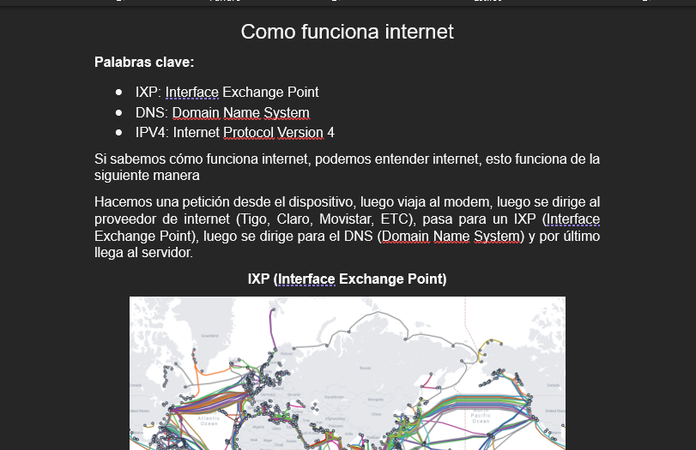 |  |  |  |  | Manual

Capacitación [Servicios para desarrollar BTP]: En esta capacitación revisamos las herramientas que tenemos como desarrolladores en la infraestructura de SAP, la cual es BTP |  |  |  |  | 22-Nov-23 | 30-Nov-23 | 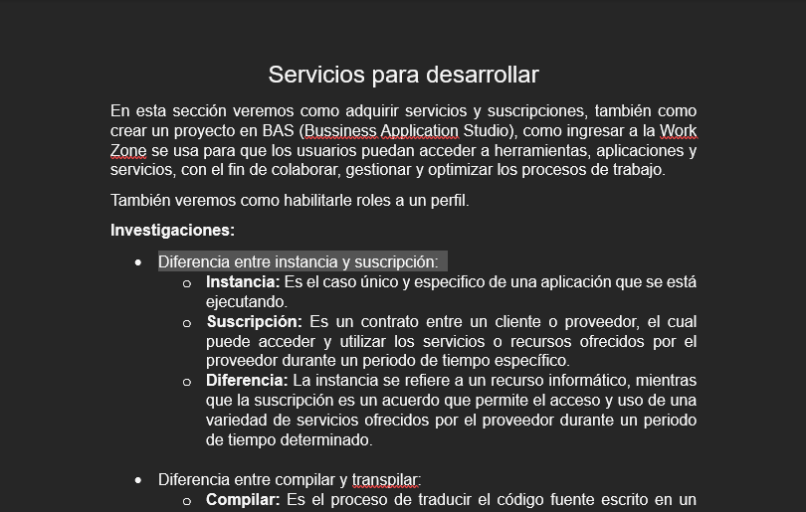 |  |  |  |  | Manual

Capacitación [Despliegue en la nube BTP]: En esta capacitación vimos como desplegar un proyecto en la nube con las respectivas integraciones. |  |  |  |  | 22-Nov-23 | 30-Nov-23 | 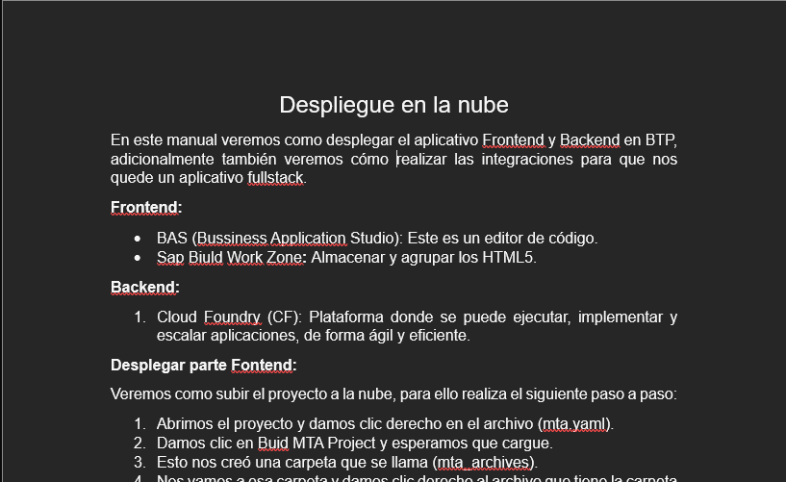 |  |  |  |  | Manual

Capacitación [Conexión Cloud Connector BTP]: En esta capacitación vimos como hacer una conexión al cloud connector en BTP, esto nos sirve para traer o exportar información a la nube. |  |  |  |  | 22-Nov-23 | 30-Nov-23 | 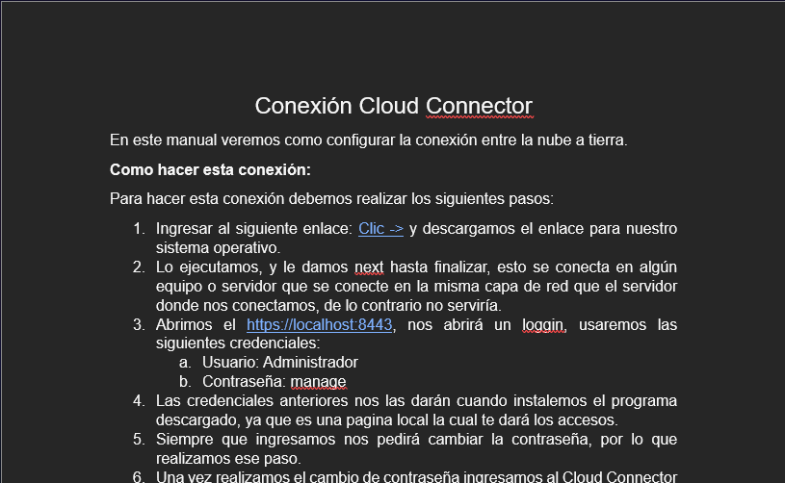 |  |  |  |  | Manual

Capacitación de principios: Estas capacitaciones se dictan para mejorar las habilidades de cada trabajador |  |  |  |  | 27-Nov-23 | 27-Nov-23 | 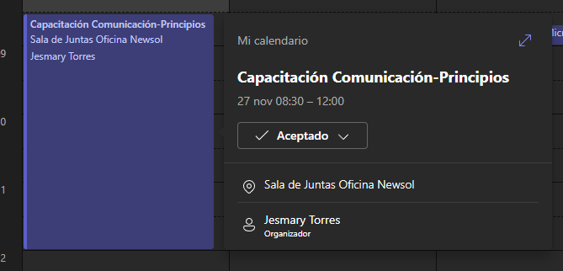 |  |  |  |  | Sesión de capacitación

Revisión de la información del antiguo compañero |  |  |  |  | 30-Nov-23 | 5-dic-23 | 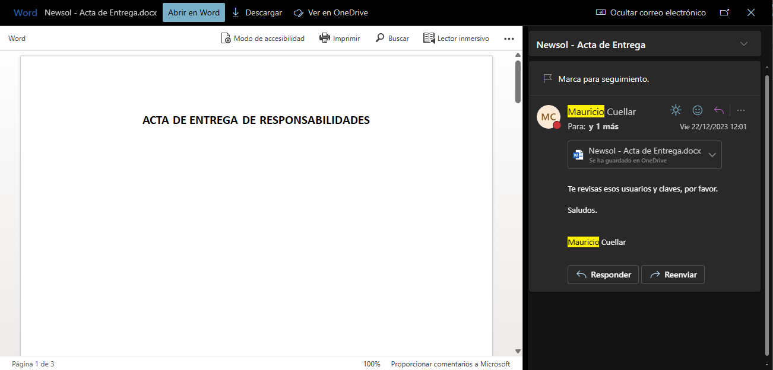 |  |  |  |  | Documento de credenciales del antiguo compañero
Aprendiz: recuerde diligenciar completamente el informe y entregarlo o subirlo al espacio asignado para este.

Harold Yulian Sanchez Alcantar

Nombre del Aprendiz |  |  |  |  | Firma del aprendiz |  |  |  |  |  | Fecha entrega bitácora

Nombre del Instructor de Seguimiento |  |  |  |  | Firma de instructor de seguimiento |  |  |  |  | Firma del jefe inmediato (Si es del caso)

Nota: LOS DATOS PROPORCIONADOS SERÁN TRATADOS DE ACUERDO CON LA POLÍTICA DE TRATAMIENTO DE DATOS PERSONALES DEL SENA Y A LA LEY 1581 DE 2012.

